游戏入口交互设计
菜单按钮区： 1 X 1
道具区： 7 X 1

 | 新浪 微博 | 腾讯 微博 |  | 精品推荐 |  |  |  |  | 登录 | 评分

 |  |  |  |  |  |  |  |  | 补充 元气

 |  |  |  | 设置 |  | 帮助

 |  |  | 通关模式 |  |  | 冒险模式

通关模式

 |  |  |  |  |  |  |  |  |  | 帮助

 |  | 地图总览

 |  |  |  |  |  |  |  |  |  | 下 一关
 | 上 一关

 |  |  |  |  |  |  | 成就奖杯 1 | 成就奖杯 2

 |  |  |  |  | . . . . . . . .

贪吃安仔场景
参考：
保卫萝卜（iPad3）： 8 X 12
植物大战僵尸（安卓手机）：6 X 11
菜单按钮区： 1 X 1
屏幕基准：以4寸、4.3寸屏，分辨率【960 X 640】 为基准设计，每一个格子为 80 X 80 像素，格子布局为：8 X 12
游戏一级场景布局说明：
游戏操控区： 8 X 11

道具区： 7 X 1

图样
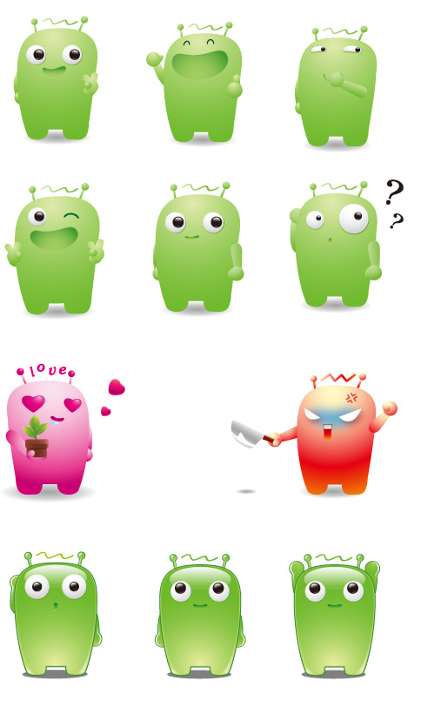



菜单按钮区： 1 X 1
道具区： 7 X 1

